初期画面表示
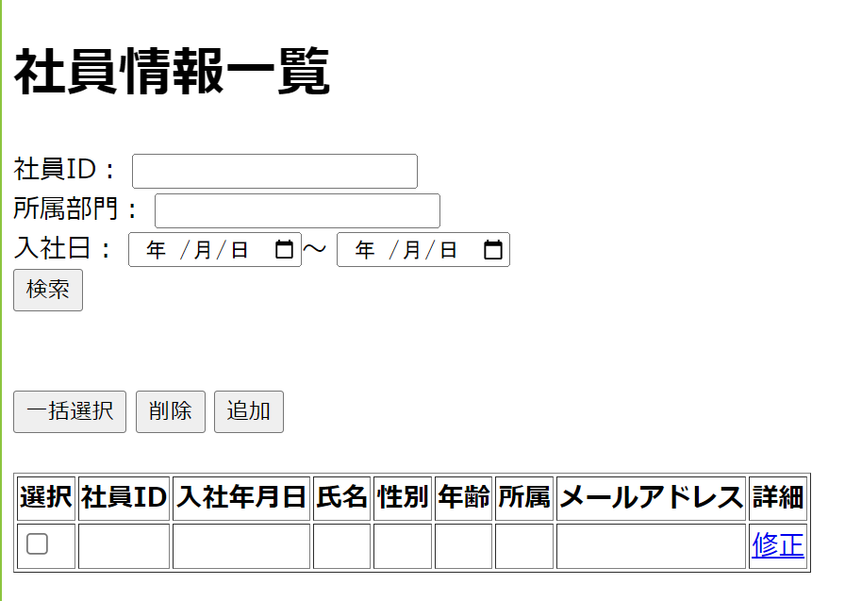
単体試験仕様書 |  | システムID | KS | 画面ID | KS007 | 作成者 | 安雪シン | 更新者
 |  | システム名称 | 勤怠システム | 画面名 | 社員情報一覧 | 作成日 | 2022-06-26 | 更新日

 | 初期画面

ケース
単体試験仕様書 |  | システムID | KS | 画面ID |  |  |  | KS007 |  | 作成者 | 更新者
 |  | システム名称 | 勤怠システム | 画面名 |  |  |  | 社員情報一覧 |  | 作成日 | 更新日

チェック内容
チェックポイント
 |  |  |  |  | 1 | 2 | 3 | 4 | 5
チェック条件 | 画面初期表示

 | 社員ID
 | 未入力の場合
 | 入力の場合

 | 所属部門
 | 未入力の場合
 | 入力の場合

 | 入社日
 | 未入力の場合
 | 入力の場合

 | 検索ボタンをクリックした場合
 | 一括選択ボタンをクリックした場合
 | 追加ボタンをクリックした場合
 | 削除ボタンをクリックした場合
 | 修正リンクをクリックした場合

確認内容 | 社員IDに空白が表示されること。
 | パスワードに空白が表示されること。
 | 社員IDにフォーカスが表示されること。

 | エラー「E0001 いずれを入力してください。」が表示されること。

 | 社員情報更新・登録に遷移すること

実施結果
実施者
検証日
確認者
確認日

ケース (境界値)
単体試験仕様書 |  | システムID | KS | 画面ID |  |  |  | KS007 |  | 作成者 | 更新者
 |  | システム名称 | 勤怠システム | 画面名 |  |  |  | 社員情報一覧 |  | 作成日 | 更新日

チェック内容
チェックポイント
 |  |  |  |  | 1 | 2 | 3 | 4 | 5
チェック条件 | 入力された社員IDの桁数
 | 1
 | 2
 | 8
 | 50
 | 51

 | 検索ボタンをクリックした場合

確認内容

実施結果
実施者
検証日
確認者
確認日

